상품제안서
절개 배색 카라 조끼 | 상품코드: S26994

 |  |  |  |  |  |  | 02-713-8555 | www.synergygift.co.kr
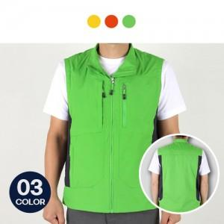

【상세/제작정보】 | ※전사인쇄·자수인쇄는 별도문의 바랍니다.

【인쇄/포장옵션】 | 실크 / 벌크포장

【공급단가】 | 수량 | 50~ | 100~ | 500~ | 1,000~ | 2,000~
*VAT별도 | M size | 21,600원 | 20,800원 | 20,000원 | 19,200원 | 18,720원
 | L size | 21,600원 | 20,800원 | 20,000원 | 19,200원 | 18,720원
 | XL size | 21,600원 | 20,800원 | 20,000원 | 19,200원 | 18,720원
 | 2XL size | 22,270원 | 21,450원 | 20,620원 | 19,800원 | 19,300원

【상품 URL】 | https://www.synergygift.co.kr:443/src/goods_detail.php?gdno=26994

